Récap
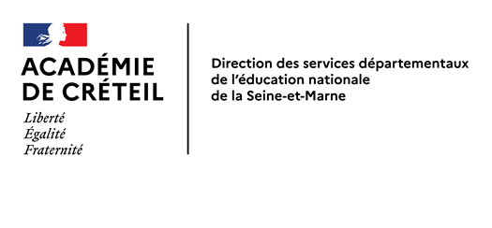
 | DIRECTION DES SERVICES DÉPARTEMENTAUX DE L'ÉDUCATION NATIONALE DE SEINE-ET-MARNE
 |  |  |  |  |  | 2026-03-23
 |  |  |  |  |  | Document de travail 1

 | RÉPARTITION DES POSTES DÉFINITIFS DANS LES COLLÈGES et SEGPA
 | ANNÉE 2026-2027

POSTES | RAPPEL POSTES DÉFINITIFS IMPLANTÉS EN 2025-2026 | AJUSTEMENTS R2026/2027 |  | TOTAL POSTES DÉFINITIFS DEVANT ÊTRE IMPLANTÉS | DOTATION TOTALE en ETP | MOYENS en ETP
 |  | SUPPRESSIONS | CRÉATIONS
Type "LYCÉES" | 4,125 | 43 | 40 | 4,122 |  | - pour créations de BMP - pour créations supports STG - pour ajustements et contraintes
PEGC | 0 | 0 | 0 | 0
P. L. P. | 0 | 0 | 0 | 0
P. E. ULIS | 88 | 0 | 0 | 88
PLC ULIS (mouvement 2nd degré) | 5 | 1 | 3 | 7
P. E. Classes Relais | 8 | 0 | 0 | 8
sous-total | 4,226 | 44 | 43 | 4,225
P. L. P. SEGPA | 64 | 0 | 0 | 64
P.E. SEGPA | 100 | 0 | 0 | 100
sous-total | 164 | 0 | 0 | 164
TOTAL | 4,390 | 44 | 43 | 4,389 | 4,860 | 471

